Sheet1
阪急武庫之荘駅 駐輪場情報及び放置禁止区域図
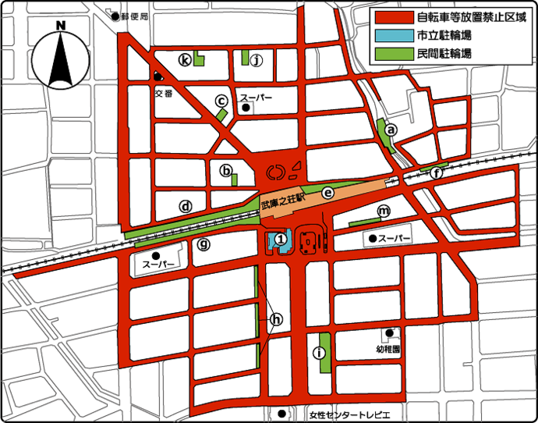

駐輪場の詳細
名称 | 連絡先 | 利用時間 | 対象
① 武庫之荘駅第1自転車駐車場 | 06-6438-3004 | 午前4時25分から翌日の午前1時5分まで | 自転車

自転車の料金表
名称 | 定期利用1カ月 | 定期利用3カ月 | 一時利用1日1回につき
武庫之荘駅第1自転車駐車場 | 2,100円 | 5,900円 | 150円

(注1)定期利用で生活保護受給者や心身障害の方は5割減免制度があります。詳しくは窓口にお問い合わせください。
(注2)原付及びバイクの駐輪場所はございません。

定期利用の申し込み

・新規申し込みは、武庫之荘駅第1自転車駐車場事務所窓口で直接手続きしてください。
・現在は、満車状態ですので予約受け付けとなります。
・継続更新は、事務所横にある定期券販売機にて手続きしてください。
・申込期間は、新規も継続も月末の6日前の日から翌月3日までの午前6時から午後10時までとなっています。

